Global-info
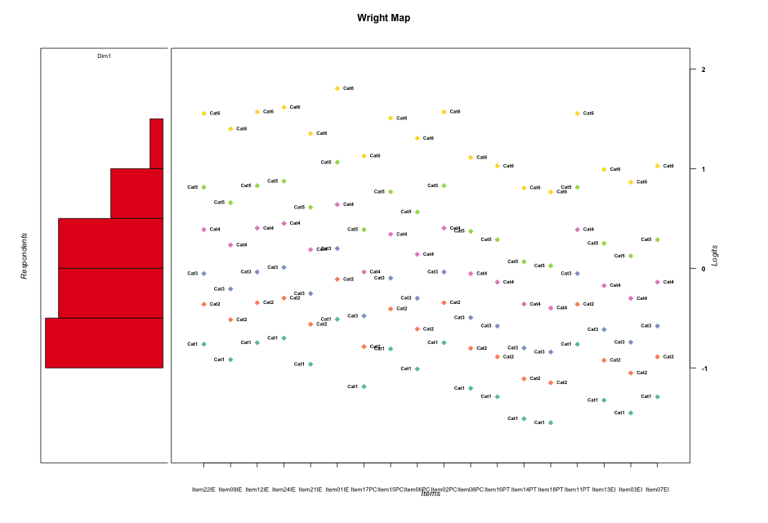
Global information for a measurement model

Information
Number.of.items | Deviance | Log.Likelihood | Number.of.persons | EAP.rel | n.theta.nodes | irt.model
18 | 1849.6842581 | -924.84212907 | 30 | 0.90405835474 | 21 | RSM

Global fit statistic MADaQ3 and test fit
MADaQ3 | maxaQ3 | p
0.24436003556 | 0.77105679478 | 0.0094275018059

Test statistic of global fit based on Chi square
maxX2 | Npairs | p.holm
106.34283811 | 153 | 1.0969901827E-06

Model fit statistics
X100.MADCOV | SRMR | SRMSR
67.047625953 | 0.20082964395 | 0.24361726313

Chi square tests for every item pairs
index1 | index2 | maxK1 | maxK2 | df | chi2 | p | p.holm
1 | 2 | 6 | 6 | 36 | 63.040812476 | 0.0035092919142 | 0.40707786205
1 | 3 | 6 | 6 | 36 | 55.467528161 | 0.020091740251 | 1
1 | 4 | 6 | 6 | 36 | 52.477684004 | 0.037372112063 | 1
1 | 5 | 6 | 6 | 36 | 73.908020274 | 0.00020055248475 | 0.026673480471
1 | 6 | 6 | 6 | 36 | 47.191471272 | 0.10035807215 | 1
1 | 7 | 6 | 6 | 36 | 70.999207318 | 0.00044729725918 | 0.057254049174
1 | 8 | 6 | 6 | 36 | 95.027040116 | 3.1996826499E-07 | 4.7995239749E-05
1 | 9 | 6 | 6 | 36 | 67.675790499 | 0.0010843340043 | 0.13337308253
1 | 10 | 6 | 6 | 36 | 40.080184561 | 0.29399239372 | 1
1 | 11 | 6 | 6 | 36 | 40.305055811 | 0.28557665697 | 1
1 | 12 | 6 | 6 | 36 | 62.504436607 | 0.0040005439723 | 0.45606201285
1 | 13 | 6 | 6 | 36 | 46.217561069 | 0.11840644931 | 1
1 | 14 | 6 | 6 | 36 | 55.921044266 | 0.018220948816 | 1
1 | 15 | 6 | 6 | 36 | 38.937536636 | 0.33894221439 | 1
1 | 16 | 6 | 6 | 36 | 93.221566184 | 5.7521855157E-07 | 8.5707564184E-05
1 | 17 | 6 | 6 | 36 | 56.91623117 | 0.0146569285 | 1
1 | 18 | 6 | 6 | 36 | 74.893261064 | 0.00015201429527 | 0.020825958451
2 | 3 | 6 | 6 | 36 | 50.04678219 | 0.059945405701 | 1
2 | 4 | 6 | 6 | 36 | 55.51985133 | 0.01986738988 | 1
2 | 5 | 6 | 6 | 36 | 71.269307963 | 0.0004156209509 | 0.053615102666
2 | 6 | 6 | 6 | 36 | 50.198899556 | 0.058250489303 | 1
2 | 7 | 6 | 6 | 36 | 53.935967179 | 0.027756340132 | 1
2 | 8 | 6 | 6 | 36 | 92.565320883 | 7.1086745612E-07 | 0.00010520838351
2 | 9 | 6 | 6 | 36 | 47.418241057 | 0.096492031361 | 1
2 | 10 | 6 | 6 | 36 | 45.375720682 | 0.13599732362 | 1
2 | 11 | 6 | 6 | 36 | 49.772579679 | 0.063106811494 | 1
2 | 12 | 6 | 6 | 36 | 50.333881548 | 0.05678093138 | 1
2 | 13 | 6 | 6 | 36 | 53.585452928 | 0.0298411878 | 1
2 | 14 | 6 | 6 | 36 | 46.398300916 | 0.11487499825 | 1
2 | 15 | 6 | 6 | 36 | 48.448140202 | 0.080433451653 | 1
2 | 16 | 6 | 6 | 36 | 48.418579349 | 0.080861405039 | 1
2 | 17 | 6 | 6 | 36 | 59.298670513 | 0.0085563590766 | 0.93264313935
2 | 18 | 6 | 6 | 36 | 81.744397513 | 2.0646759247E-05 | 0.0029318398131
3 | 4 | 6 | 6 | 36 | 47.955172992 | 0.087820475425 | 1
3 | 5 | 6 | 6 | 36 | 42.71712307 | 0.20478376235 | 1
3 | 6 | 6 | 6 | 36 | 55.384306031 | 0.020453290363 | 1
3 | 7 | 6 | 6 | 36 | 48.014072829 | 0.086909485619 | 1
3 | 8 | 6 | 6 | 36 | 51.945419042 | 0.041551197033 | 1
3 | 9 | 6 | 6 | 36 | 64.3848693 | 0.0025156301283 | 0.29935998527
3 | 10 | 6 | 6 | 36 | 44.149430448 | 0.16514697072 | 1
3 | 11 | 6 | 6 | 36 | 36.037379123 | 0.46689928993 | 1
3 | 12 | 6 | 6 | 36 | 33.669080815 | 0.57994983112 | 1
3 | 13 | 6 | 6 | 36 | 41.825429069 | 0.23259935432 | 1
3 | 14 | 6 | 6 | 36 | 54.059823476 | 0.027051274215 | 1
3 | 15 | 6 | 6 | 36 | 61.040832159 | 0.0056885574561 | 0.64255393201
3 | 16 | 6 | 6 | 36 | 57.691060838 | 0.012335473371 | 1
3 | 17 | 6 | 6 | 36 | 56.995394996 | 0.014402672249 | 1
3 | 18 | 6 | 6 | 36 | 74.516988292 | 0.00016903673066 | 0.022650921908
4 | 5 | 6 | 6 | 36 | 59.461366683 | 0.0082405192804 | 0.91469764012
4 | 6 | 6 | 6 | 36 | 26.886891561 | 0.86443390329 | 1
4 | 7 | 6 | 6 | 36 | 68.335277534 | 0.00091210789939 | 0.11583770322
4 | 8 | 6 | 6 | 36 | 73.080285903 | 0.00025259796382 | 0.033342931224
4 | 9 | 6 | 6 | 36 | 63.508843162 | 0.0031274941356 | 0.369044308
4 | 10 | 6 | 6 | 36 | 55.885944901 | 0.018359900627 | 1
4 | 11 | 6 | 6 | 36 | 50.184610382 | 0.058407941288 | 1
4 | 12 | 6 | 6 | 36 | 46.71112329 | 0.10896125645 | 1
4 | 13 | 6 | 6 | 36 | 40.339308144 | 0.28430760477 | 1
4 | 14 | 6 | 6 | 36 | 46.491714573 | 0.11308289959 | 1
4 | 15 | 6 | 6 | 36 | 47.458420854 | 0.095819834004 | 1
4 | 16 | 6 | 6 | 36 | 52.255954516 | 0.03906598906 | 1
4 | 17 | 6 | 6 | 36 | 53.78355861 | 0.028646379659 | 1
4 | 18 | 6 | 6 | 36 | 67.617389089 | 0.0011009960601 | 0.13432151933
5 | 6 | 6 | 6 | 36 | 34.33514602 | 0.54789262581 | 1
5 | 7 | 6 | 6 | 36 | 99.531602948 | 7.2272632101E-08 | 1.0913167447E-05
5 | 8 | 6 | 6 | 36 | 106.34283811 | 7.1698704751E-09 | 1.0969901827E-06
5 | 9 | 6 | 6 | 36 | 86.543445954 | 4.7748074659E-06 | 0.00070189669748
5 | 10 | 6 | 6 | 36 | 46.460037556 | 0.11368809652 | 1
5 | 11 | 6 | 6 | 36 | 56.333124551 | 0.016659359295 | 1
5 | 12 | 6 | 6 | 36 | 68.155303288 | 0.00095632556661 | 0.11954069583
5 | 13 | 6 | 6 | 36 | 83.206732903 | 1.3286947585E-05 | 0.0019133204523
5 | 14 | 6 | 6 | 36 | 48.430088062 | 0.080694568949 | 1
5 | 15 | 6 | 6 | 36 | 44.240833603 | 0.1628249405 | 1
5 | 16 | 6 | 6 | 36 | 48.181223293 | 0.084366522839 | 1
5 | 17 | 6 | 6 | 36 | 45.975354759 | 0.12327294768 | 1
5 | 18 | 6 | 6 | 36 | 78.56855687 | 5.2855708649E-05 | 0.0073997992108
6 | 7 | 6 | 6 | 36 | 39.784000245 | 0.30529755885 | 1
6 | 8 | 6 | 6 | 36 | 38.828374143 | 0.34341980611 | 1
6 | 9 | 6 | 6 | 36 | 76.719866394 | 9.0316928809E-05 | 0.012463736176
6 | 10 | 6 | 6 | 36 | 50.486611958 | 0.055156507232 | 1
6 | 11 | 6 | 6 | 36 | 40.055844667 | 0.29491202636 | 1
6 | 12 | 6 | 6 | 36 | 35.632030524 | 0.48595129456 | 1
6 | 13 | 6 | 6 | 36 | 24.210947718 | 0.9329022194 | 1
6 | 14 | 6 | 6 | 36 | 53.428556481 | 0.03081864841 | 1
6 | 15 | 6 | 6 | 36 | 38.262151538 | 0.36712493203 | 1
6 | 16 | 6 | 6 | 36 | 61.042488443 | 0.0056863179824 | 0.64255393201
6 | 17 | 6 | 6 | 36 | 52.084807564 | 0.040419081104 | 1
6 | 18 | 6 | 6 | 36 | 106.19307678 | 7.5490836915E-09 | 1.1474607211E-06
7 | 8 | 6 | 6 | 36 | 45.985299592 | 0.12307008001 | 1
7 | 9 | 6 | 6 | 36 | 49.346063162 | 0.06830493751 | 1
7 | 10 | 6 | 6 | 36 | 31.79479862 | 0.66889283742 | 1
7 | 11 | 6 | 6 | 36 | 67.513577332 | 0.0011312174355 | 0.1368773097
7 | 12 | 6 | 6 | 36 | 55.749479157 | 0.018909300563 | 1
7 | 13 | 6 | 6 | 36 | 42.290639532 | 0.21778489755 | 1
7 | 14 | 6 | 6 | 36 | 53.348315666 | 0.031329436582 | 1
7 | 15 | 6 | 6 | 36 | 41.595581228 | 0.24016214965 | 1
7 | 16 | 6 | 6 | 36 | 51.988040568 | 0.041202120273 | 1
7 | 17 | 6 | 6 | 36 | 40.945229419 | 0.26242735603 | 1
7 | 18 | 6 | 6 | 36 | 45.166731851 | 0.14066366863 | 1
8 | 9 | 6 | 6 | 36 | 34.493545719 | 0.5402765548 | 1
8 | 10 | 6 | 6 | 36 | 36.951313722 | 0.42479563419 | 1
8 | 11 | 6 | 6 | 36 | 62.962929022 | 0.0035769264124 | 0.41134653743
8 | 12 | 6 | 6 | 36 | 38.739406818 | 0.34709161046 | 1
8 | 13 | 6 | 6 | 36 | 22.044249728 | 0.96728119475 | 1
8 | 14 | 6 | 6 | 36 | 46.895360093 | 0.10559404216 | 1
8 | 15 | 6 | 6 | 36 | 73.040206768 | 0.00025542323554 | 0.033460443856
8 | 16 | 6 | 6 | 36 | 54.403473063 | 0.025177944317 | 1
8 | 17 | 6 | 6 | 36 | 84.034728529 | 1.0330247523E-05 | 0.0014978858908
8 | 18 | 6 | 6 | 36 | 86.250853172 | 5.2281030328E-06 | 0.00076330304279
9 | 10 | 6 | 6 | 36 | 40.431142552 | 0.28092198037 | 1
9 | 11 | 6 | 6 | 36 | 82.699680212 | 1.5489581044E-05 | 0.0022150100893
9 | 12 | 6 | 6 | 36 | 37.234344142 | 0.41204496178 | 1
9 | 13 | 6 | 6 | 36 | 31.441439467 | 0.68517446784 | 1
9 | 14 | 6 | 6 | 36 | 42.017999719 | 0.22638694398 | 1
9 | 15 | 6 | 6 | 36 | 53.100050901 | 0.032957625826 | 1
9 | 16 | 6 | 6 | 36 | 63.474022633 | 0.0031544961225 | 0.36907604634
9 | 17 | 6 | 6 | 36 | 76.989235588 | 8.3579920403E-05 | 0.011617608936
9 | 18 | 6 | 6 | 36 | 48.832053629 | 0.075044446572 | 1
10 | 11 | 6 | 6 | 36 | 44.766792028 | 0.14993525574 | 1
10 | 12 | 6 | 6 | 36 | 50.515185655 | 0.054857065537 | 1
10 | 13 | 6 | 6 | 36 | 30.593697455 | 0.7232291337 | 1
10 | 14 | 6 | 6 | 36 | 67.770814924 | 0.0010577355619 | 0.13115920968
10 | 15 | 6 | 6 | 36 | 54.529481727 | 0.024520660296 | 1
10 | 16 | 6 | 6 | 36 | 53.8496027 | 0.028257621569 | 1
10 | 17 | 6 | 6 | 36 | 59.380901957 | 0.0083953519031 | 0.92348870934
10 | 18 | 6 | 6 | 36 | 53.898391589 | 0.02797345679 | 1
11 | 12 | 6 | 6 | 36 | 48.795182578 | 0.075548564295 | 1
11 | 13 | 6 | 6 | 36 | 38.566525251 | 0.35428376742 | 1
11 | 14 | 6 | 6 | 36 | 50.597922126 | 0.05399787053 | 1
11 | 15 | 6 | 6 | 36 | 35.900507814 | 0.47331010914 | 1
11 | 16 | 6 | 6 | 36 | 51.230576255 | 0.047802171479 | 1
11 | 17 | 6 | 6 | 36 | 38.354394959 | 0.3632096448 | 1
11 | 18 | 6 | 6 | 36 | 68.25943979 | 0.00093049725842 | 0.11724265456
12 | 13 | 6 | 6 | 36 | 30.702295879 | 0.71844371985 | 1
12 | 14 | 6 | 6 | 36 | 79.134637709 | 4.4781597874E-05 | 0.0063142053002
12 | 15 | 6 | 6 | 36 | 43.922696026 | 0.17101304536 | 1
12 | 16 | 6 | 6 | 36 | 50.520236968 | 0.054804274939 | 1
12 | 17 | 6 | 6 | 36 | 42.879139374 | 0.19999000018 | 1
12 | 18 | 6 | 6 | 36 | 41.06811156 | 0.25812287449 | 1
13 | 14 | 6 | 6 | 36 | 65.380067437 | 0.0019579831114 | 0.23495797336
13 | 15 | 6 | 6 | 36 | 37.532213454 | 0.39879419967 | 1
13 | 16 | 6 | 6 | 36 | 47.461883026 | 0.095762091682 | 1
13 | 17 | 6 | 6 | 36 | 45.704382547 | 0.12890237121 | 1
13 | 18 | 6 | 6 | 36 | 40.189579781 | 0.28988010285 | 1
14 | 15 | 6 | 6 | 36 | 50.899115775 | 0.050966997862 | 1
14 | 16 | 6 | 6 | 36 | 74.565175721 | 0.00016675814809 | 0.022512349991
14 | 17 | 6 | 6 | 36 | 57.259955568 | 0.013581874255 | 1
14 | 18 | 6 | 6 | 36 | 39.66243189 | 0.31000927025 | 1
15 | 16 | 6 | 6 | 36 | 74.707172331 | 0.00016021486864 | 0.021789222135
15 | 17 | 6 | 6 | 36 | 52.962620138 | 0.033890729418 | 1
15 | 18 | 6 | 6 | 36 | 51.175043837 | 0.048320237325 | 1
16 | 17 | 6 | 6 | 36 | 58.034860977 | 0.011417549894 | 1
16 | 18 | 6 | 6 | 36 | 71.615830067 | 0.00037812556845 | 0.049156323899
17 | 18 | 6 | 6 | 36 | 53.708169827 | 0.02909595335 | 1

Item residuals
Item22IE | Item09IE | Item12IE | Item24IE | Item21IE | Item01IE | Item17PC | Item15PC | Item06PC | Item02PC | Item08PC | Item16PT | Item14PT | Item18PT | Item11PT | Item13EI | Item03EI | Item07EI
1.2185171763 | 0.87741594876 | -0.74917768458 | 3.3457651486 | 0.76875074543 | 0.69629462233 | 0.22471043488 | 0.11962755854 | -1.3427767274 | -1.7491776846 | 0.1836292214 | -0.025977924919 | 1.4446954242 | 1.3531402781 | -0.78148282372 | -0.11168908418 | -0.41968892889 | -0.025977924919
0.36586246678 | 0.1432580343 | -0.61002895861 | -0.53548725616 | 0.082449405313 | 1.800071897 | 0.82933834167 | 1.2956479937 | 0.024122379532 | -0.61002895861 | 0.81298252361 | 0.73421956918 | -0.43639717733 | 0.53738727737 | 0.36586246678 | -1.2959358274 | 0.604041296 | 0.73421956918
0.95440208504 | 1.5738948913 | 1.9932033279 | 0.11032664955 | 0.46265931927 | -2.4126804305 | -0.036712027552 | -0.16122806335 | 1.3528730219 | 1.9932033279 | 0.92890755013 | -2.2403895211 | -0.62850403267 | 0.30932134296 | -1.045597915 | -0.30685855335 | -0.53389328921 | -0.24038952108
-3.0166470163 | -3.396766906 | -1.9779384785 | -2.8611512158 | -3.5080787567 | -1.3863398055 | 1.9910399885 | 2.8679424129 | 1.3819702224 | 1.0220615215 | 0.95648101139 | 1.7861554713 | 1.3946939741 | 1.3318470685 | -2.0166470163 | 0.71921316109 | -2.5097466231 | 0.78615547129
-0.48037533707 | -1.8435558352 | -0.4444468191 | -0.33714331364 | -0.95371895047 | -0.91628959841 | 0.52666008172 | 1.4113865721 | 1.9356452444 | -0.4444468191 | 0.48926927203 | 1.3018885197 | -1.1494303055 | -1.2247414874 | 0.51962466293 | 0.22679723474 | -2.0364796269 | 0.3018885197
-0.32904030894 | 0.40468054256 | 0.69956940649 | -1.2122608989 | 0.33129447827 | 0.17911225713 | 0.023032642606 | 0.58737824881 | 0.26065145365 | 0.69956940649 | 1.0029667981 | 0.90611130114 | -0.30483365959 | 0.66264191539 | -2.3290403089 | 0.86893434681 | -1.254714535 | -3.0938886989
2.8756642036 | 1.5021506949 | 1.9138417728 | 2.0291936644 | 1.3932335437 | 0.5009549105 | -1.0944260571 | 0.7619956728 | 0.28584534778 | 1.9138417728 | -1.1279289228 | -1.2927843642 | 0.32996783862 | 0.26961232412 | 0.87566420359 | -2.3574571335 | -0.57815081228 | -2.2927843642
-1.6127250939 | -1.9484916812 | -1.5812951521 | -1.4893377655 | -2.0567940588 | -1.1557913482 | 3.3932750464 | 4.2906435077 | 3.8314643496 | 1.4187048479 | -1.6486968405 | 3.1363312374 | 2.5881728988 | 2.4926959995 | -1.6127250939 | -0.95194342772 | -2.2707396486 | -1.8636687626
-1.5861367637 | -0.91855351209 | -1.5550587452 | -1.4641700985 | -0.025931320638 | -1.1350149538 | 0.42766760776 | 0.31827202754 | 0.86320241317 | -1.5550587452 | 0.38588341586 | -0.82831727348 | -1.3760440011 | -1.4716881831 | -1.5861367637 | -0.91636976472 | 2.7651543238 | 2.1716827265
0.97230195763 | 0.59183492078 | 0.011067574137 | 1.1280496275 | 0.48049990307 | 0.60397028047 | -1.0199933602 | -0.14325580526 | -1.6294365398 | 1.0110675741 | -2.0544938875 | -2.224467575 | -1.6146951616 | -2.6772852163 | -2.0276980424 | 1.7087581637 | 0.480505821 | 0.77553242505
2.7177854337 | 0.35832071433 | 2.754709674 | 2.8665010857 | 2.2540589912 | 0.3277366308 | -3.2100929685 | -3.391941673 | -3.8485145201 | -1.245290326 | 0.75816501767 | 0.6022208009 | 1.2467676578 | 0.19005964275 | 1.7177854337 | -0.45884862951 | 0.33317577515 | 1.6022208009
-1.635628012 | -1.9721205737 | -1.6040791237 | -1.5117160945 | -2.0804728782 | -1.1758634685 | 2.3703921404 | 2.2674335745 | 0.80781387024 | -1.6040791237 | 0.32854087155 | 2.1142957502 | 1.5686904618 | 1.473745446 | 0.36437198795 | 1.0263684956 | 2.7090359037 | 1.1142957502
-0.60209218846 | -0.93739899202 | -0.57072793803 | -0.47898814387 | -1.0456357621 | -0.14659632095 | -0.59571811238 | 0.30145242491 | 1.8426539551 | -0.57072793803 | -1.6377299524 | 1.1470397695 | 0.59786239233 | 0.50216060176 | -0.60209218846 | 0.058634439014 | -0.26074241509 | 0.14703976946
0.9586395783 | 0.57782435094 | 0.9974669469 | -1.8853372067 | 0.46648193705 | 1.5918424379 | 0.96654488868 | 1.8429255943 | 2.3565831433 | -0.0025330530951 | -3.0678794326 | -1.2374015741 | -1.6260859252 | -1.6883585289 | 0.9586395783 | 0.69603704696 | -0.53132956023 | -2.2374015741
-0.97776667939 | -1.1984585953 | -0.95773288922 | -0.89966245985 | -1.2725561715 | -0.69496467963 | -0.67587495759 | 0.96000960883 | -0.35068660973 | -0.95773288922 | -0.70877903446 | 2.1172638312 | 3.6269244711 | -0.46624761737 | 2.0222333206 | 0.043046870517 | -0.23984267314 | -0.88273616882
-0.63413753322 | -0.8567419657 | 0.38997104139 | 0.46451274384 | 0.082449405313 | -0.19992810301 | 0.82933834167 | -1.7043520063 | 1.0241223795 | 1.3899710414 | 0.81298252361 | 0.73421956918 | 0.56360282267 | 0.53738727737 | 1.3658624668 | 0.70406417258 | -1.395958704 | 0.73421956918
-0.042267943115 | 1.5769602702 | 1.9965562823 | 0.11374411475 | 0.46563482797 | -0.40908497255 | -1.0342023595 | -1.1579711364 | -2.6442453327 | -0.0034437177253 | -0.068618376511 | -1.23809692 | -1.62666417 | 0.31108423609 | -1.0422679431 | 1.6953600532 | 1.4680614261 | 1.76190308
-1.0372980361 | 1.5819417935 | -0.99848375323 | 0.11866470031 | 0.47058886259 | -2.40446275 | 1.9704406157 | -3.1529809831 | -0.63933287297 | 0.0015162467748 | 1.9359912742 | -0.23367503664 | -1.6228288805 | 1.3148041806 | 2.9627019639 | -1.3003027809 | -0.52793941297 | -2.2336750366
-0.60332132771 | 1.0612440661 | -1.5719431161 | -0.48016036723 | 0.95297390683 | -1.147584039 | 0.4027764427 | 1.3001825784 | 0.84123296049 | 1.4280568839 | 0.36075946253 | 0.14551096006 | -1.4036497264 | -1.4993389254 | 1.3966786723 | -0.94289789102 | -1.2622677589 | 0.14551096006
1.0375142245 | 0.65910370184 | -0.92405785133 | 0.19177207203 | 0.54790749042 | -1.3388640233 | -0.954867762 | -0.07717241371 | -2.5621130404 | 0.075942148667 | -0.98971281284 | -0.1617611544 | -1.559268313 | 1.3766259421 | 0.037514224543 | -2.229526569 | -0.46195243575 | -0.1617611544
-0.049239079986 | 1.5705715718 | -0.010466071979 | 2.1065771907 | -0.54055824839 | 0.58333590645 | -1.0393932611 | -0.16478028667 | 0.34976500227 | -2.010466072 | -1.0737333729 | -1.2428261834 | 1.3695606057 | 1.3074701109 | 2.95076092 | 0.69078749855 | -1.535954766 | -0.24282618335
-0.055758988865 | -0.43537153483 | -0.017037372727 | 0.099859977638 | 0.45369001599 | 0.57618869075 | 0.95582261269 | -0.17113849836 | 0.34421128185 | -0.017037372727 | 0.92155505457 | -0.24717043799 | 0.3661156653 | 0.30417580505 | -1.0557589889 | 0.68659183767 | 0.46037432839 | 0.75282956201
-1.0634893103 | 0.58650030259 | 0.97027788562 | 1.0702083266 | -0.52276933798 | -1.5508859768 | -0.05695643837 | -2.1661511008 | 0.36606295807 | -2.0297221144 | -0.096548564222 | -0.29718729296 | -0.79503749163 | -0.88003813047 | 0.9365106897 | 2.6213867031 | 2.3314327491 | 2.702812707
0.1960395436 | -0.11699565347 | 0.22882163163 | 0.32884586758 | -0.20587194013 | 0.75529333883 | -0.59233585549 | -0.90066153865 | -0.29253376951 | 0.22882163163 | 0.38174134339 | -0.74475340266 | -1.0281809843 | -1.0728350518 | 2.1960395436 | 1.2060853016 | 0.04013962238 | 0.25524659734
0.95076092001 | -0.42942842818 | -0.010466071979 | -0.89342280934 | 1.4594417516 | 0.58333590645 | -0.03939326109 | -0.16478028667 | 2.3497650023 | 0.98953392802 | 1.9262666271 | -2.2428261834 | 0.36956060567 | -2.6925298891 | -2.04923908 | 0.69078749855 | 0.46404523403 | 1.7571738166
-1.5999608687 | -1.9349057711 | -1.568632793 | -1.4770009357 | 3.9569638501 | 1.8549750442 | -1.5926696617 | -0.69630740579 | -2.1546424385 | 2.431367207 | -1.6346542497 | -0.84976255361 | -1.3987788637 | -1.4944772958 | -1.5999608687 | 3.0618732225 | 2.7425972616 | -0.84976255361
1.6365236388 | 1.3733845411 | 1.664850451 | 1.7522126157 | 1.3010303288 | 2.1411273797 | -0.0020594710289 | 0.55382824977 | -1.7685487156 | -0.33514954898 | 0.97826016822 | -0.11664762497 | -1.3228469696 | -0.35457920027 | -1.3634763612 | -3.1530383564 | 0.72608245146 | -4.116647625
1.9577320569 | 0.57696027017 | 0.99655628227 | 0.11374411475 | -1.534365172 | 1.5909150275 | -2.0342023595 | -2.1579711364 | 0.35575466727 | -0.0034437177253 | 0.93138162349 | 0.76190308002 | 0.37333583004 | 0.31108423609 | -0.042267943115 | -2.3046399468 | -0.53193857394 | 0.76190308002
-1.5976547011 | 1.0678181801 | -0.56636800202 | -0.47485918244 | -2.040188025 | 0.8566489327 | -1.5892893443 | -0.69387631505 | -1.1516722992 | -0.56636800202 | -0.63124102055 | -0.84620047068 | 1.6049929752 | 0.50930288054 | -0.59765470107 | -0.9345136808 | 0.74634062756 | 1.1537995293
1.0170772366 | -0.1520418961 | 1.0355919983 | 0.093099065849 | -0.19770307014 | 1.3571840991 | 0.61431472211 | -2.036617478 | -2.2413044693 | -0.96440800167 | 0.60226541408 | 0.54436913649 | 0.41946271099 | 0.40029944393 | 1.0170772366 | 0.52225171199 | 0.44902864707 | 0.54436913649

Wright Map for Item Response Models

Estimate-Items
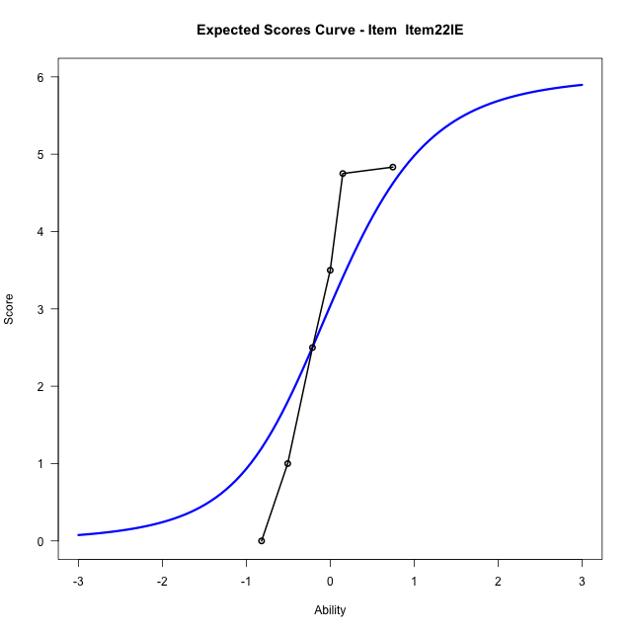
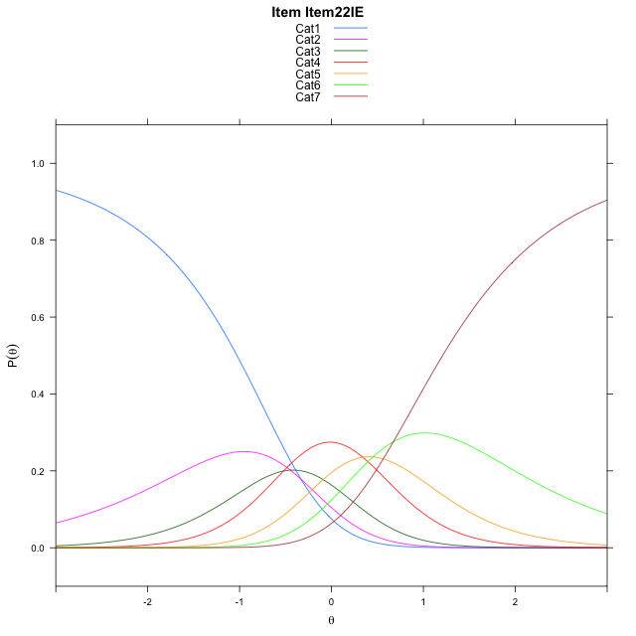
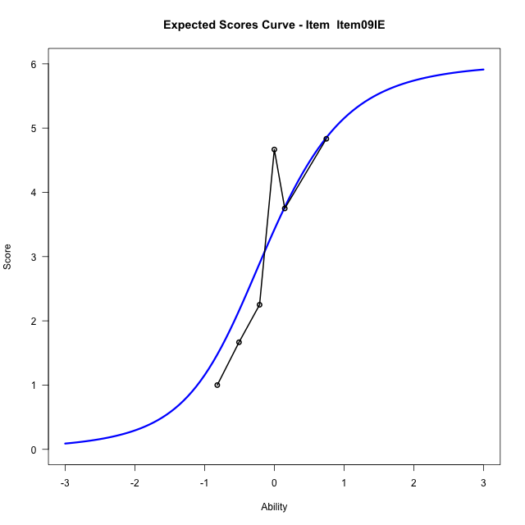
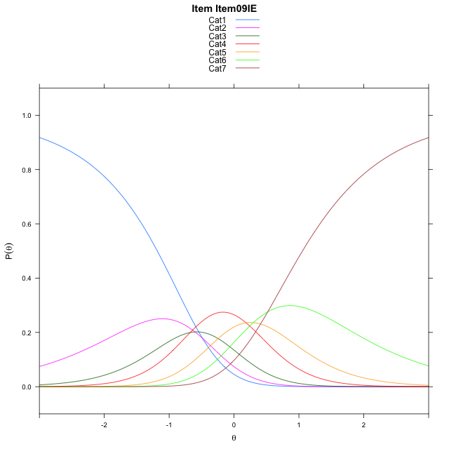
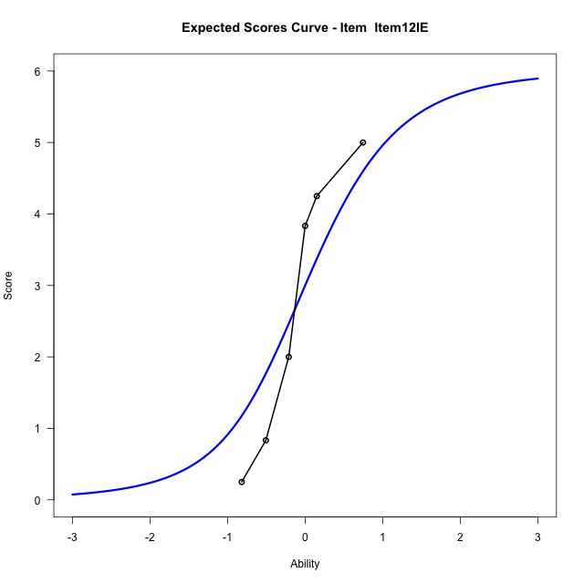

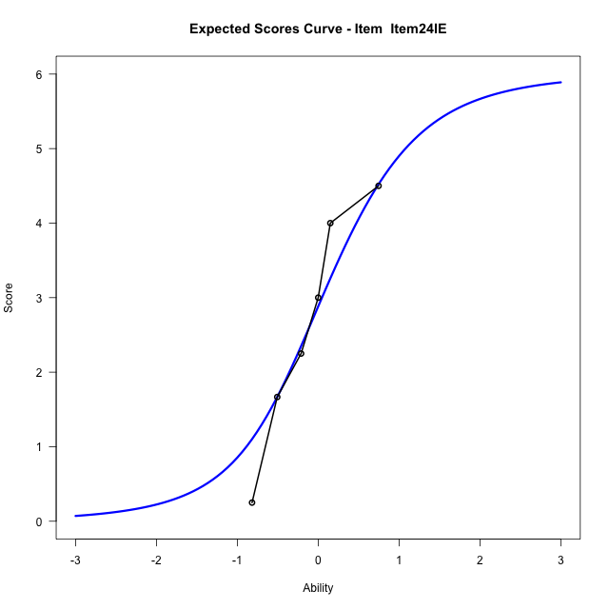
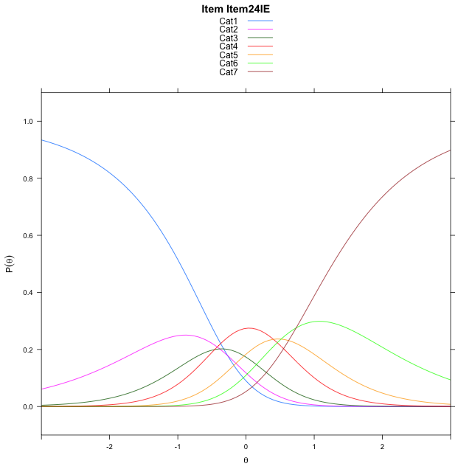
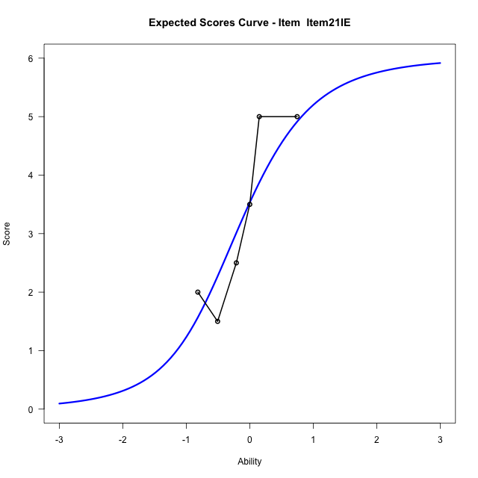
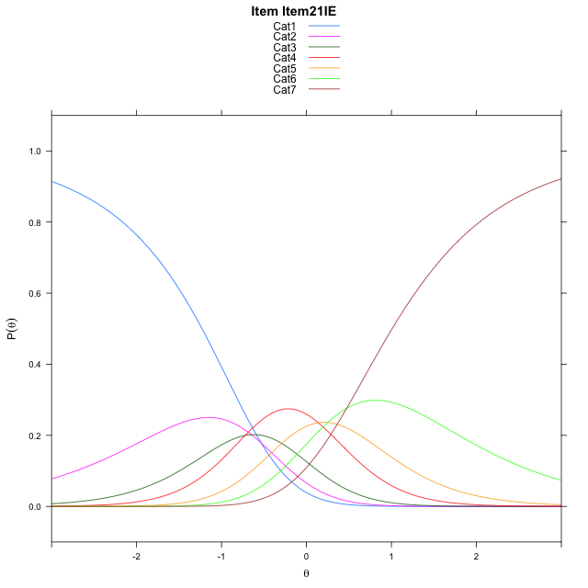
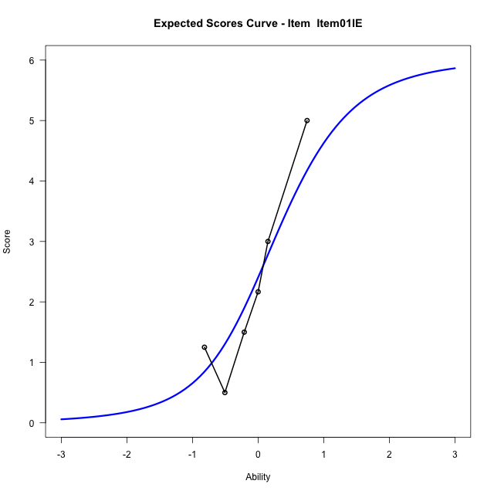
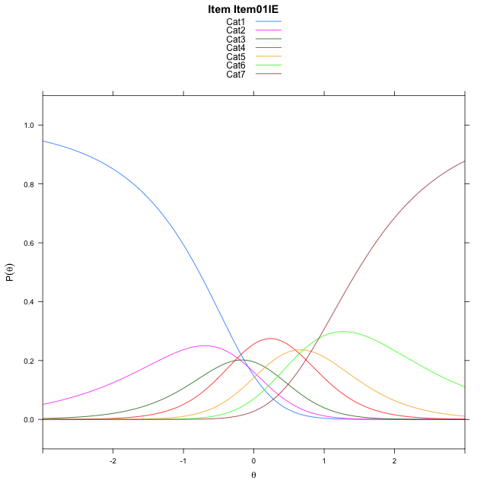
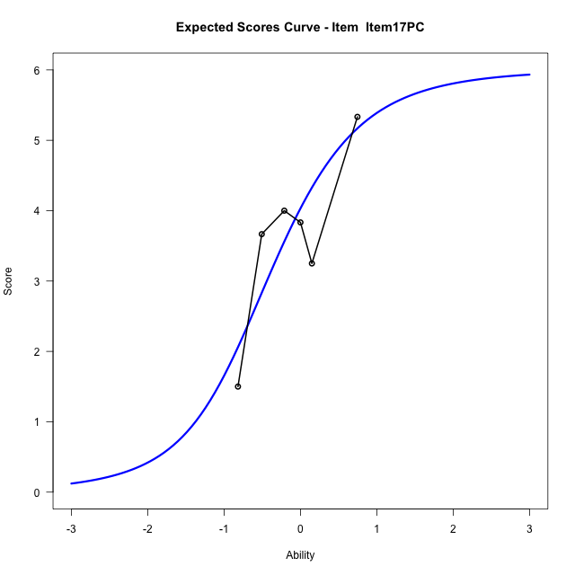
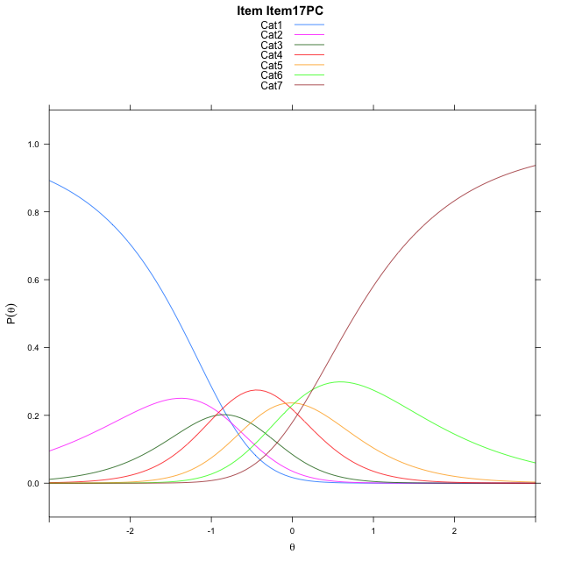
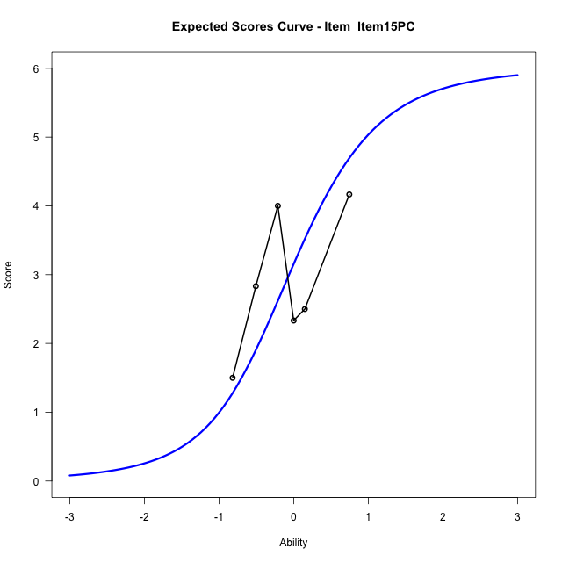

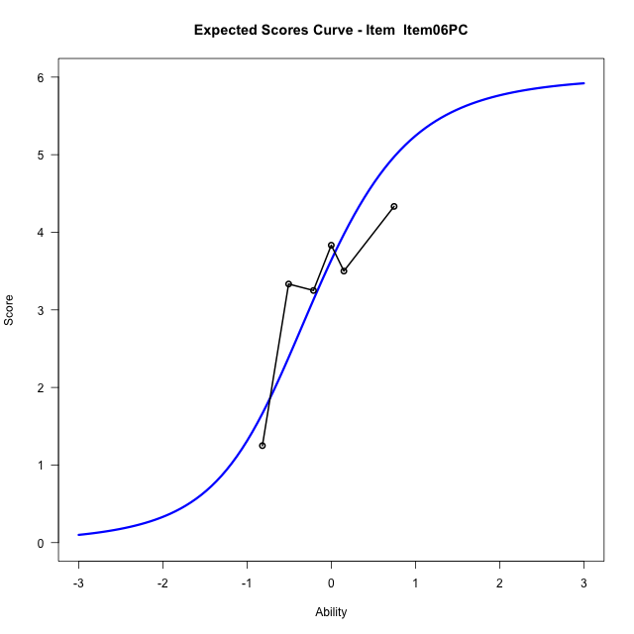
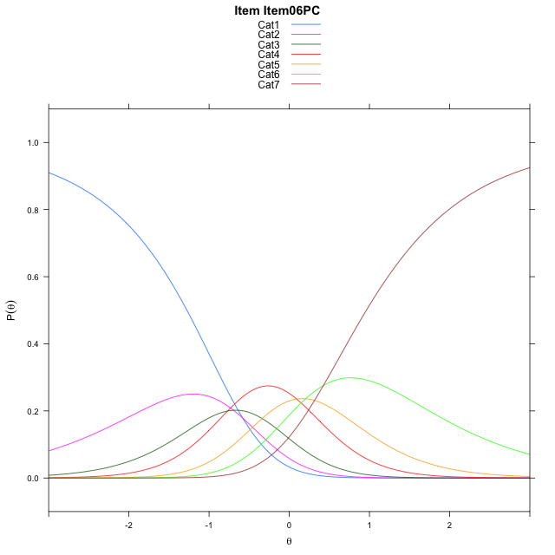
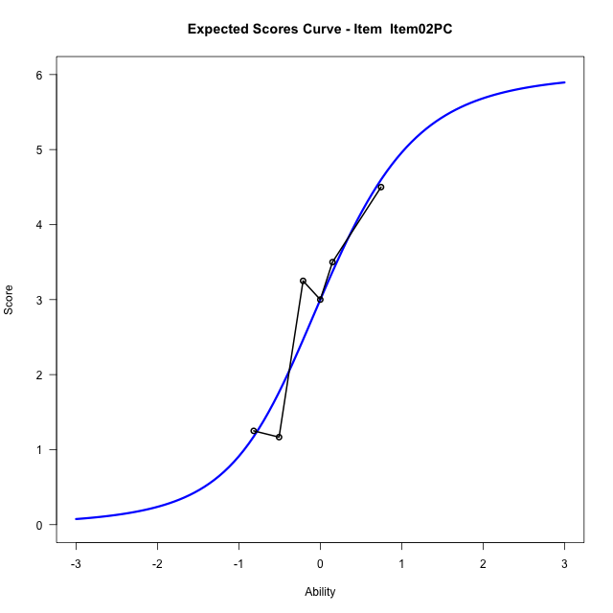

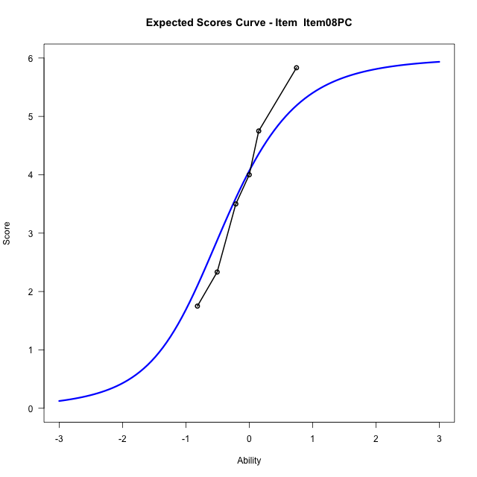
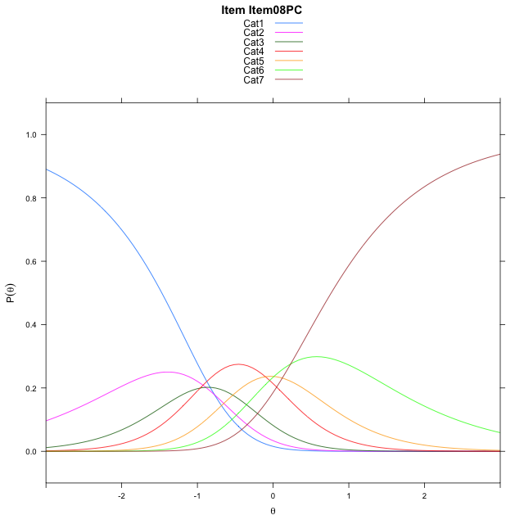
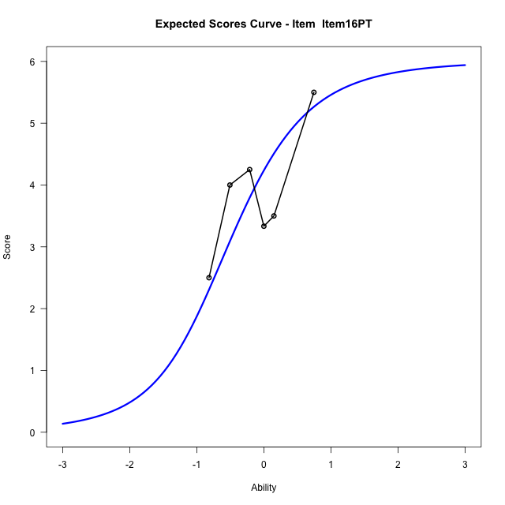
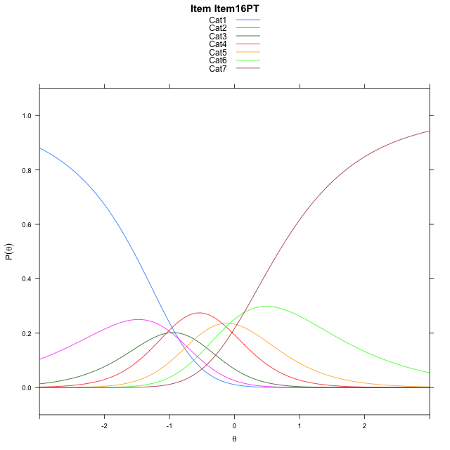
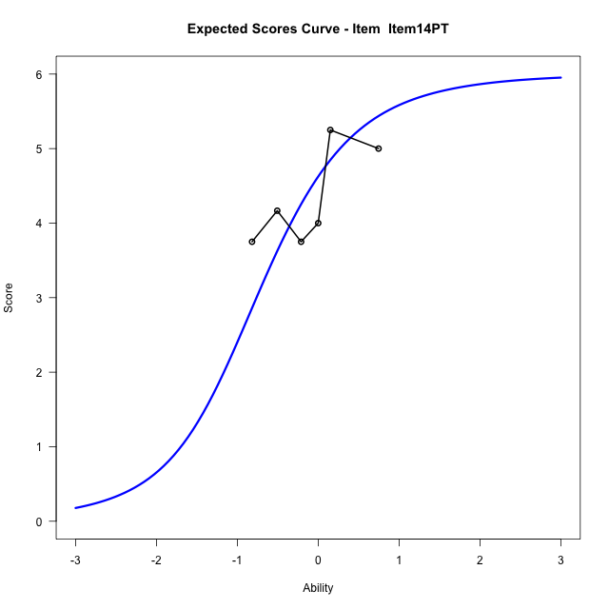
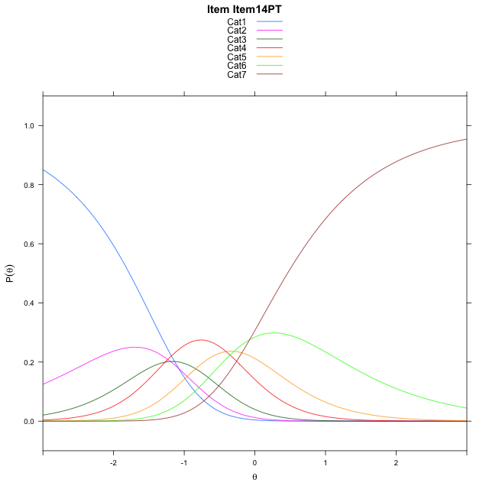
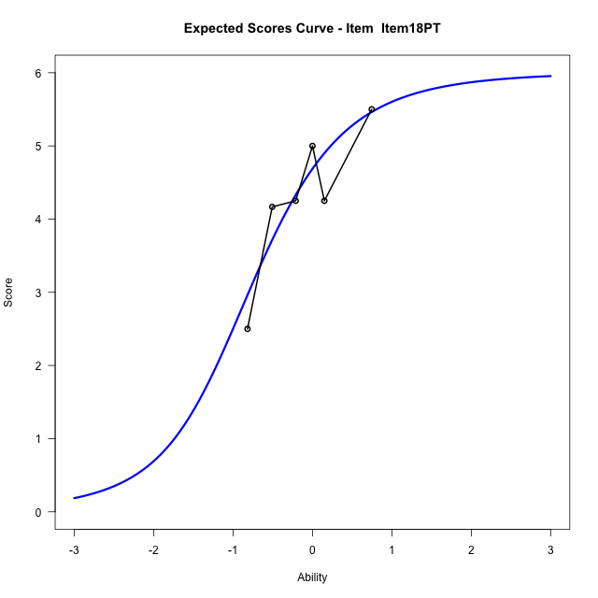
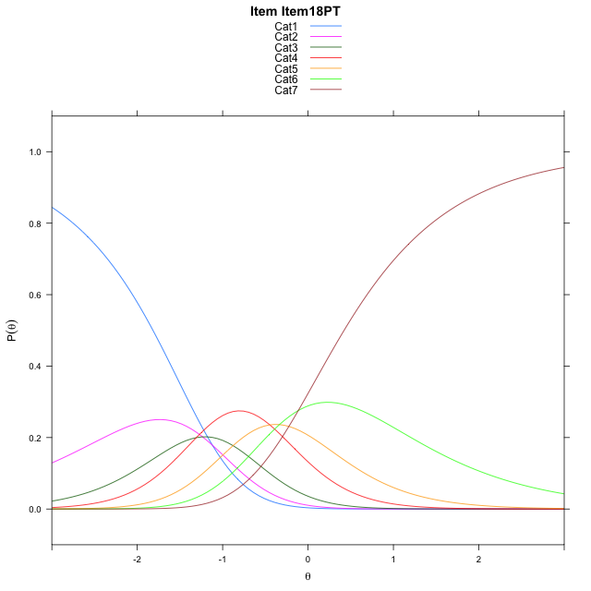
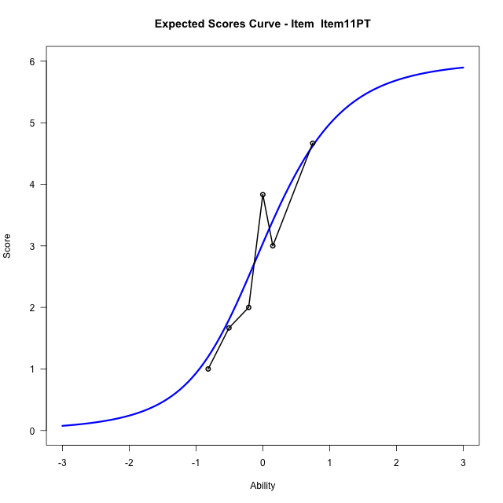
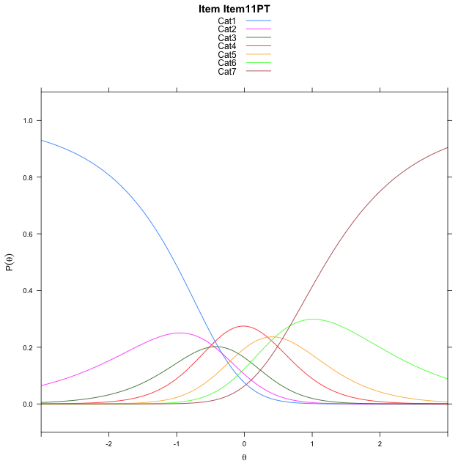
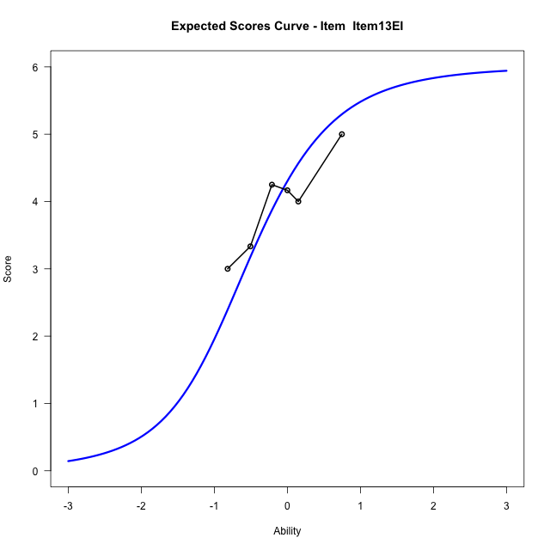
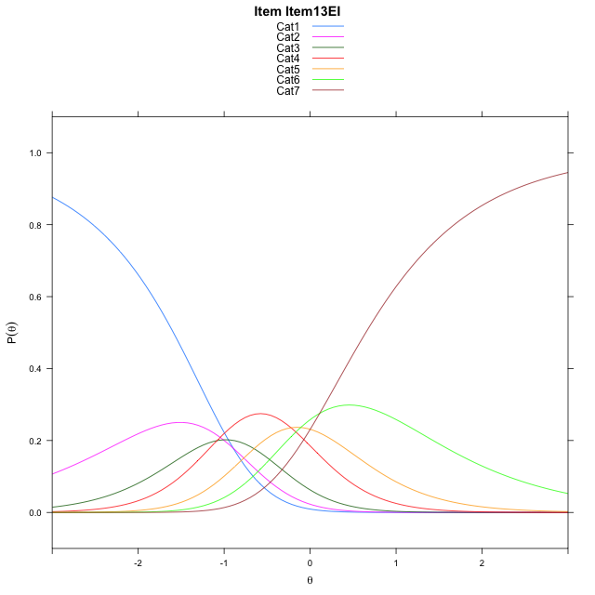
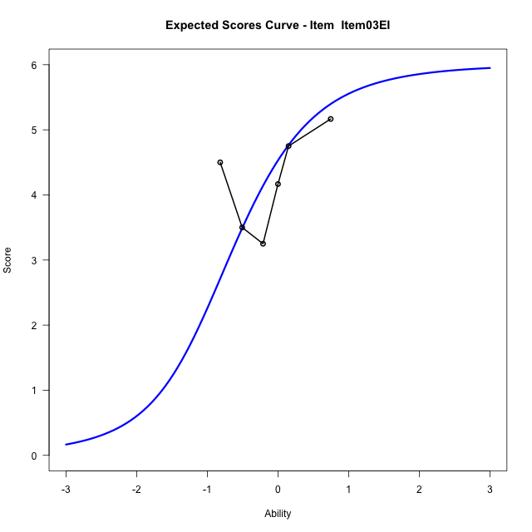
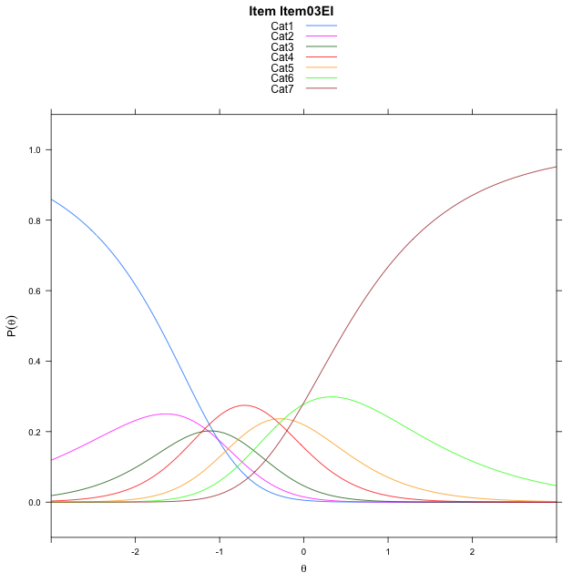
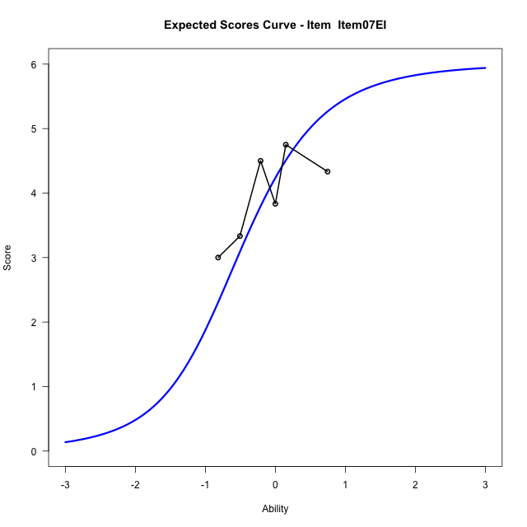
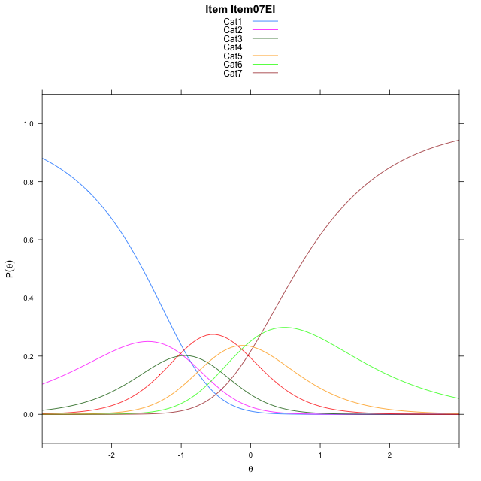
Estimate items information for the measurement model

Full Item Information
item | N | M | xsi.item | AXsi_.Cat1 | AXsi_.Cat2 | AXsi_.Cat3 | AXsi_.Cat4 | AXsi_.Cat5 | AXsi_.Cat6 | B.Cat1.Dim1 | B.Cat2.Dim1 | B.Cat3.Dim1 | B.Cat4.Dim1 | B.Cat5.Dim1 | B.Cat6.Dim1
Item22IE | 30 | 2.8333333333 | 0.027866441861 | -0.33418844203 | -0.78167519511 | -1.3016666086 | -0.96211757119 | -0.50815844155 | 0.16719865116 | 1 | 2 | 3 | 4 | 5 | 6
Item09IE | 30 | 3.1666666667 | -0.12660605848 | -0.48866094237 | -1.0906201958 | -1.7650841096 | -1.5800075726 | -1.2805209433 | -0.7596363509 | 1 | 2 | 3 | 4 | 5 | 6
Item12IE | 30 | 2.8 | 0.043440467269 | -0.31861441662 | -0.7505271443 | -1.2549445324 | -0.89982146956 | -0.43028831451 | 0.26064280361 | 1 | 2 | 3 | 4 | 5 | 6
Item24IE | 30 | 2.7 | 0.089892408281 | -0.27216247561 | -0.65762326227 | -1.1155887093 | -0.71401370551 | -0.19802860945 | 0.53935444969 | 1 | 2 | 3 | 4 | 5 | 6
Item21IE | 30 | 3.2666666667 | -0.17325859486 | -0.53531347875 | -1.1839252686 | -1.9050417188 | -1.7666177181 | -1.5137836252 | -1.0395515692 | 1 | 2 | 3 | 4 | 5 | 6
Item01IE | 30 | 2.3 | 0.27929733597 | -0.082757547921 | -0.2788134069 | -0.54737392627 | 0.043606005232 | 0.74899602897 | 1.6757840158 | 1 | 2 | 3 | 4 | 5 | 6
Item17PC | 30 | 3.7333333333 | -0.3975282898 | -0.75958317369 | -1.6324646584 | -2.5778508036 | -2.6636964978 | -2.6351320999 | -2.3851697388 | 1 | 2 | 3 | 4 | 5 | 6
Item15PC | 30 | 2.9333333333 | -0.018416257073 | -0.38047114096 | -0.87424059298 | -1.4405147054 | -1.1472483669 | -0.73957193622 | -0.11049754244 | 1 | 2 | 3 | 4 | 5 | 6
Item06PC | 30 | 3.3666666667 | -0.22020093194 | -0.58225581583 | -1.2778099427 | -2.04586873 | -1.9543870664 | -1.7484953106 | -1.3212055917 | 1 | 2 | 3 | 4 | 5 | 6
Item02PC | 30 | 2.8 | 0.043440467269 | -0.31861441662 | -0.7505271443 | -1.2549445324 | -0.89982146956 | -0.43028831451 | 0.26064280361 | 1 | 2 | 3 | 4 | 5 | 6
Item08PC | 30 | 3.7666666667 | -0.41442775349 | -0.77648263738 | -1.6662635858 | -2.6285491946 | -2.7312943526 | -2.7196294183 | -2.4865665209 | 1 | 2 | 3 | 4 | 5 | 6
Item16PT | 30 | 3.9333333333 | -0.49947950295 | -0.86153438683 | -1.8363670847 | -2.883704443 | -3.0715013504 | -3.1448881656 | -2.9968770177 | 1 | 2 | 3 | 4 | 5 | 6
Item14PT | 30 | 4.3333333333 | -0.72036584477 | -1.0824207287 | -2.2781397684 | -3.5463634685 | -3.9550467177 | -4.2493198747 | -4.3221950686 | 1 | 2 | 3 | 4 | 5 | 6
Item18PT | 30 | 4.4 | -0.76030672277 | -1.1223616067 | -2.3580215244 | -3.6661861025 | -4.1148102297 | -4.4490242647 | -4.5618403366 | 1 | 2 | 3 | 4 | 5 | 6
Item11PT | 30 | 2.8333333333 | 0.027866441861 | -0.33418844203 | -0.78167519511 | -1.3016666086 | -0.96211757119 | -0.50815844155 | 0.16719865116 | 1 | 2 | 3 | 4 | 5 | 6
Item13EI | 30 | 4 | -0.53448490989 | -0.89653979378 | -1.9063778986 | -2.9887206639 | -3.2115229782 | -3.3199152003 | -3.2069094594 | 1 | 2 | 3 | 4 | 5 | 6
Item03EI | 30 | 4.2333333333 | -0.66243523079 | -1.0244901147 | -2.1622785404 | -3.3725716266 | -3.7233242618 | -3.9596668048 | -3.9746113848 | 1 | 2 | 3 | 4 | 5 | 6
Item07EI | 30 | 3.9333333333 | -0.49947950295 | -0.86153438683 | -1.8363670847 | -2.883704443 | -3.0715013504 | -3.1448881656 | -2.9968770177 | 1 | 2 | 3 | 4 | 5 | 6

Thurstonian Thresholds (category-wise)
 | Cat1 | Cat2 | Cat3 | Cat4 | Cat5 | Cat6
Item22IE | -1.0282287598 | -0.56204223633 | -0.24490356445 | 0.18466186523 | 0.58181762695 | 1.2093200684
Item09IE | -1.1827697754 | -0.71640014648 | -0.39926147461 | 0.030120849609 | 0.4274597168 | 1.0549621582
Item12IE | -1.0128479004 | -0.54666137695 | -0.22933959961 | 0.20004272461 | 0.5973815918 | 1.2248840332
Item24IE | -0.9665222168 | -0.50015258789 | -0.18301391602 | 0.24655151367 | 0.64370727539 | 1.2712097168
Item21IE | -1.2294616699 | -0.76309204102 | -0.44595336914 | -0.016387939453 | 0.38076782227 | 1.0082702637
Item01IE | -0.77719116211 | -0.31100463867 | 0.0061340332031 | 0.43569946289 | 0.83285522461 | 1.4605407715
Item17PC | -1.4533996582 | -0.98721313477 | -0.67007446289 | -0.2405090332 | 0.15664672852 | 0.78414916992
Item15PC | -1.0745544434 | -0.60818481445 | -0.29104614258 | 0.13833618164 | 0.53567504883 | 1.1631774902
Item06PC | -1.2763366699 | -0.81015014648 | -0.49301147461 | -0.063446044922 | 0.3337097168 | 0.96139526367
Item02PC | -1.0128479004 | -0.54666137695 | -0.22933959961 | 0.20004272461 | 0.5973815918 | 1.2248840332
Item08PC | -1.4702453613 | -1.0038757324 | -0.68673706055 | -0.25735473633 | 0.13998413086 | 0.76748657227
Item16PT | -1.5552062988 | -1.0890197754 | -0.77188110352 | -0.34231567383 | 0.054840087891 | 0.6823425293
Item14PT | -1.7760314941 | -1.3096618652 | -0.99252319336 | -0.56295776367 | -0.16580200195 | 0.46170043945
Item18PT | -1.8159484863 | -1.3495788574 | -1.0324401855 | -0.60287475586 | -0.20571899414 | 0.42178344727
Item11PT | -1.0282287598 | -0.56204223633 | -0.24490356445 | 0.18466186523 | 0.58181762695 | 1.2093200684
Item13EI | -1.5901794434 | -1.1239929199 | -0.80685424805 | -0.37728881836 | 0.019866943359 | 0.64736938477
Item03EI | -1.7179870605 | -1.2516174316 | -0.93447875977 | -0.50509643555 | -0.10775756836 | 0.51974487305
Item07EI | -1.5552062988 | -1.0890197754 | -0.77188110352 | -0.34231567383 | 0.054840087891 | 0.6823425293

Thurstonian Thresholds (item-wise)
 | Threshold
Item22IE | -0.017231938925
Item09IE | -0.17069554302
Item12IE | -0.0010403719055
Item24IE | 0.050031462877
Item21IE | -0.21527119886
Item01IE | 0.2424608443
Item17PC | -0.43158905121
Item15PC | -0.064637601855
Item06PC | -0.25993851423
Item02PC | -0.0010403719055
Item08PC | -0.44833526132
Item16PT | -0.5366838788
Item14PT | -0.76314986946
Item18PT | -0.80137430557
Item11PT | -0.017231938925
Item13EI | -0.57463070875
Item03EI | -0.70678764968
Item07EI | -0.5366838788

Item Infit/Outfit Statistic
parameter | Outfit | Outfit_t | Outfit_p | Outfit_pholm | Infit | Infit_t | Infit_p | Infit_pholm
Item22IE | 0.8801756952 | -0.45450928246 | 0.6494623124 | 1 | 0.90889127911 | -0.33672971001 | 0.73632066464 | 1
Item09IE | 0.78264736182 | -0.91505264431 | 0.36016399382 | 1 | 0.81348617159 | -0.78969319764 | 0.42970696494 | 1
Item12IE | 0.7750400383 | -0.95835939234 | 0.3378815644 | 1 | 0.78676002209 | -0.92775561385 | 0.35353435295 | 1
Item24IE | 0.93357032305 | -0.21503974069 | 0.82973633466 | 1 | 0.948245899 | -0.15794933138 | 0.8744967251 | 1
Item21IE | 0.94044714375 | -0.17660025111 | 0.85982239682 | 1 | 1.0023652202 | 0.083442377216 | 0.93349979383 | 1
Item01IE | 0.78307216973 | -0.88146088033 | 0.37806841862 | 1 | 0.78792488325 | -0.90594126248 | 0.36496694274 | 1
Item17PC | 0.92012027677 | -0.2612943524 | 0.79386552147 | 1 | 0.95271629418 | -0.12591522717 | 0.89979902907 | 1
Item15PC | 1.417050301 | 1.6242170637 | 0.10432949033 | 1 | 1.3289334059 | 1.3605395952 | 0.17365923185 | 1
Item06PC | 1.5171355341 | 1.9112856479 | 0.055967882426 | 1 | 1.4302162488 | 1.6952384618 | 0.090030193379 | 1
Item02PC | 0.75196245617 | -1.0815252355 | 0.2794635415 | 1 | 0.7289319351 | -1.2358910444 | 0.21649906634 | 1
Item08PC | 0.75264887324 | -0.99147669092 | 0.32145286859 | 1 | 0.74591519271 | -1.0819648004 | 0.27926816901 | 1
Item16PT | 0.92217165142 | -0.22795231877 | 0.81968330874 | 1 | 0.95066115444 | -0.12866417209 | 0.89762338624 | 1
Item14PT | 1.1004470113 | 0.43285356116 | 0.66512115899 | 1 | 1.1738071848 | 0.70564229964 | 0.48041061196 | 1
Item18PT | 0.97046077493 | -0.016338597078 | 0.98696426563 | 1 | 0.98545958114 | 0.02616872393 | 0.97912276202 | 1
Item11PT | 1.1526839349 | 0.68160088176 | 0.49549135725 | 1 | 1.119383842 | 0.56792450328 | 0.57008623289 | 1
Item13EI | 1.2992849764 | 1.1187310717 | 0.26325488532 | 1 | 1.1286846526 | 0.57556694383 | 0.56490792977 | 1
Item03EI | 1.0853166701 | 0.38008856991 | 0.70387967012 | 1 | 1.1337873965 | 0.57831313044 | 0.56305273109 | 1
Item07EI | 1.6646601739 | 2.222073981 | 0.026278306326 | 0.60440104549 | 1.3319060613 | 1.3016467777 | 0.1930371612 | 1
Cat1 | 3.7580946092 | 1.8253287509 | 0.067951434025 | 1 | 3.6477370805 | 30.419165702 | 3.0648874633E-203 | 6.1297749266E-202
Cat2 | 3.1505620325 | 2.101665788 | 0.0355825625 | 0.74723381249 | 3.1488398987 | 36.833234756 | 5.4262792014E-297 | 1.1937814243E-295
Cat3 | 2.6788252214 | 2.2068648715 | 0.027323501261 | 0.60440104549 | 2.6855076616 | 44.212077068 | 0 | 0
Cat4 | 2.4480530852 | 1.2661058307 | 0.2054751954 | 1 | 2.4642029793 | 33.005664378 | 6.7362964898E-239 | 1.4146222629E-237
Cat5 | 1.5489444679 | 1.172640285 | 0.24094008734 | 1 | 1.5005826032 | 6.0877954956 | 1.1447596274E-09 | 2.1750432921E-08

Box plot of expected curves

